Накладная-№3
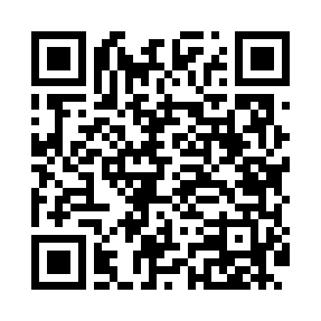
Номер товарно-транспортной накладной: |  |  | Торговый представитель: Kamol aka
Поставщик: Toshkent falcon fly 2 |  |  | Телефон торгового представителя: +998979626299
Дата отгрузки: 25.11.2025 |  |  | Контрагент: Dona zakass
Дата консигнации: |  |  | Адрес:
Доставщик: |  |  | Телефон:
Телефон доставщика:
Время заказа: 25.11.2025 14:57:56
№ | Штрих-код | Название товаров (работ,услуг) | Количество | Количество в кейсе | Цена | Сумма
 |  |  | 34 |  |  | 1044000
1 | 6823541213241 | Ёғоч пиёла 9.5*6.5 10 см DB-13-54 | 10 | 10 шт. | 21,000 | 210,000
2 | 6905385390149 | Пластмассовая пиала YST-3147, 11×11 см, XP-39 -14 | 6 | 6 шт. | 22,000 | 132,000
3 | 6905385390330 | Пластмассовая пиала YST-550, 15×15 см, XP-39- 33 | 6 | 6 шт. | 27,000 | 162,000
4 | 6905385390095 | Пластиковая салатница YST103, 23.5×15 см, XP- 39-9 | 6 | 6 шт. | 36,000 | 216,000
5 | 6905385390279 | Пластиковая салатница YST046, 25×25 см, XP-39 -27 | 6 | 6 шт. | 54,000 | 324,000
Итого: 1044000

